Sheet1
画面レイアウト |  |  |  |  | 作成日： | 作成者：
 |  |  |  |  | 更新日： | 更新者：

画面イメージ

共通：ヘッダー領域

共通：
サイドバー領域

①

②

③

④

⑤

⑥

⑦

使用する部品
項番 | ラベル | 部品タイプ | 文字数 | 部品に関する説明
1 | 名前 | ボタン | 0 | トップ画面
2 | 郵便番号 | テキストボックス | 半角７文字
3 | 住所 | テキストボックス | 全角３０次
4 | メールアドレス | テキストボックス | 半角20字
5 | メールアドレス確認用 | テキストボックス | 半角20字
6 | パスワード | テキストボックス | 半角16字
7 | 確認画面へ | ボタン | - | 確認画面へ移動
8
9

操作説明

トップ画面
画面レイアウト |  |  |  |  | 作成日： | 作成者：
 |  |  |  |  | 更新日： | 更新者：

画面イメージ
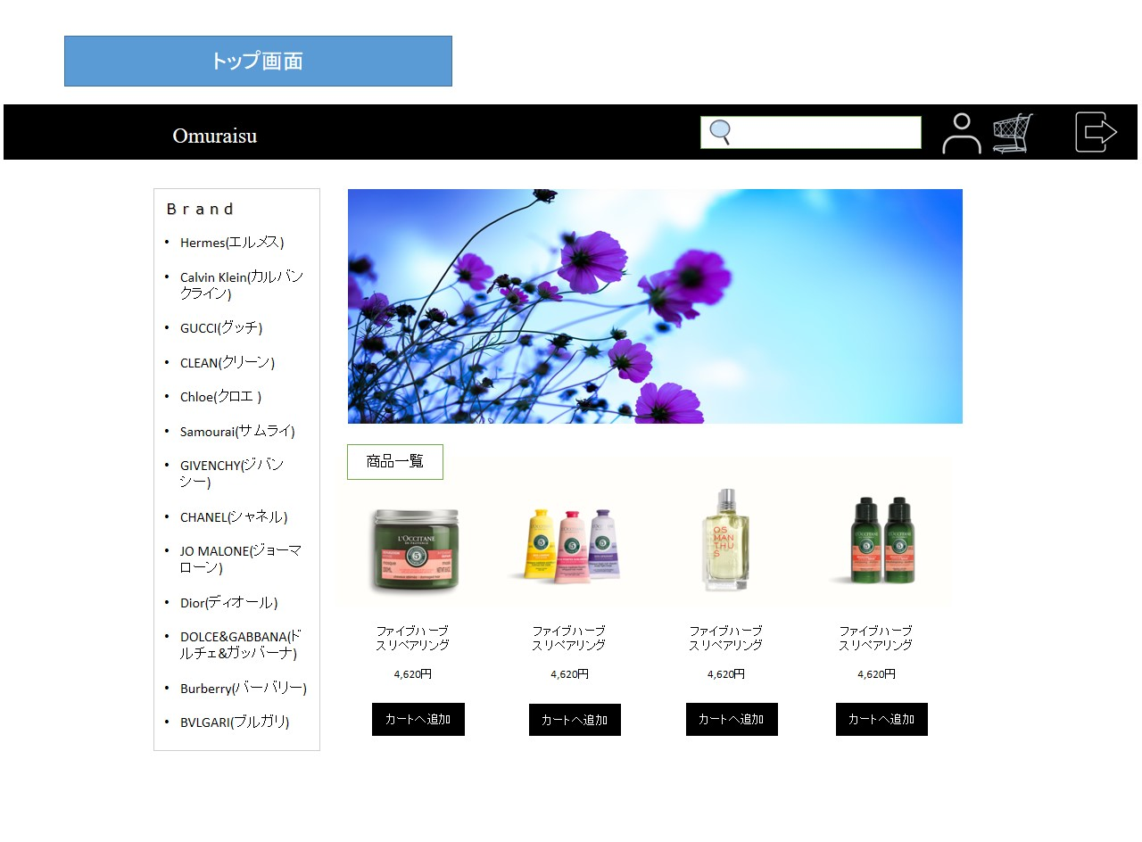

共通：ヘッダー領域

共通：
サイドバー領域
①
②
③
④

コンテンツ領域

使用する部品
項番 | ラベル | 部品タイプ | 文字数 | 部品に関する説明
1 | 検索 | テキストボックス | 全角２０字 | キーワード検索
2 | マイページへ | ボタン | - | マイページへ移動
3 | カート | ボタン | - | カートへ移動
4 | ログアウト | ボタン |  | ログアウト画面へ移動
5
6
7
8
9

操作説明

ログイン画面
画面レイアウト |  |  |  |  | 作成日： | 作成者：
 |  |  |  |  | 更新日： | 更新者：

画面イメージ

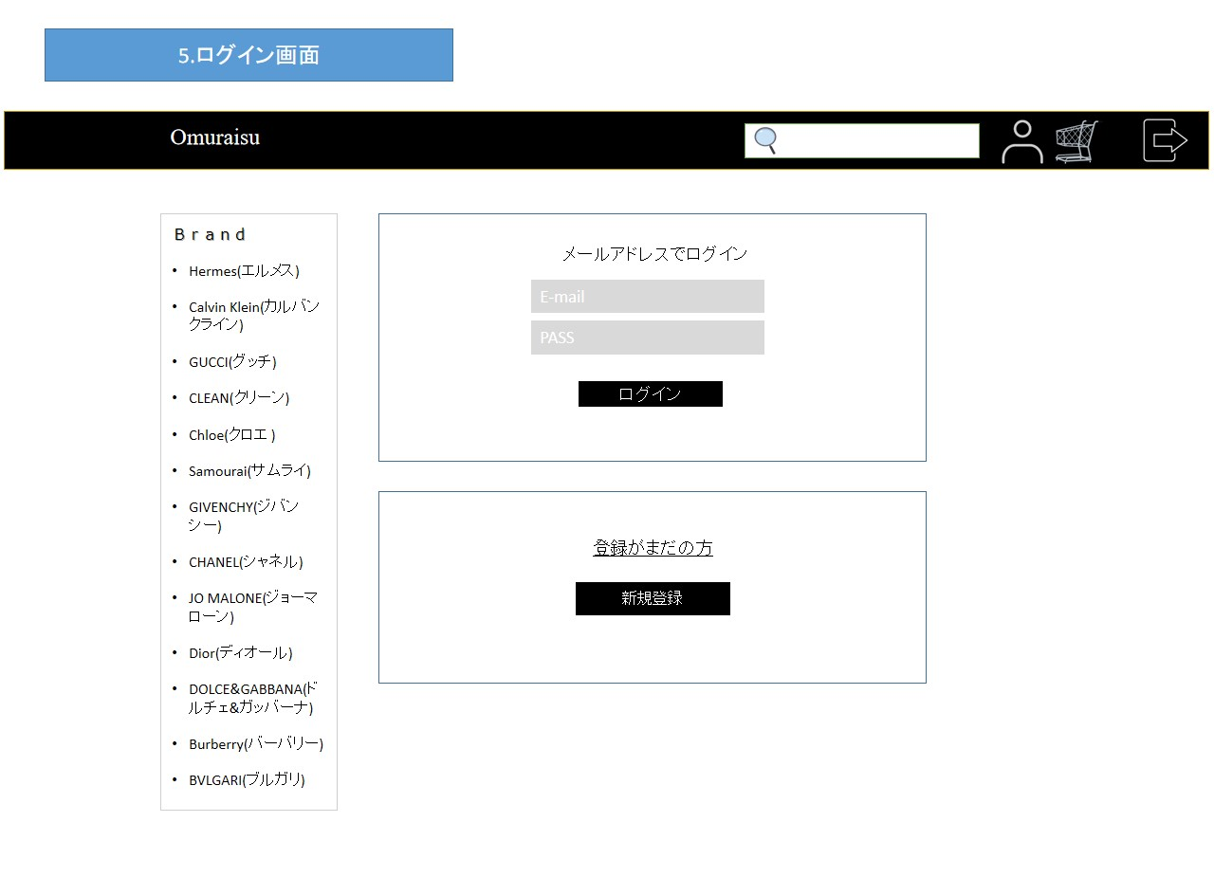
共通：ヘッダー領域

共通：
サイドバー領域

①

②

③

④

使用する部品
項番 | ラベル | 部品タイプ | 文字数 | 部品に関する説明
1 | E-mail | テキストボックス | 半角20字 | アドレス入力
2 | PASS | テキストボックス | 半角16字 | パスワード入力
3 | ログイン | ボタン | - | マイページへ移動
4 | 新規登録 | ボタン | - | 会員情報入力画面へ移動
5
6
7
8
9

操作説明

ログアウト画面
画面レイアウト |  |  |  |  | 作成日： | 作成者：
 |  |  |  |  | 更新日： | 更新者：

画面イメージ

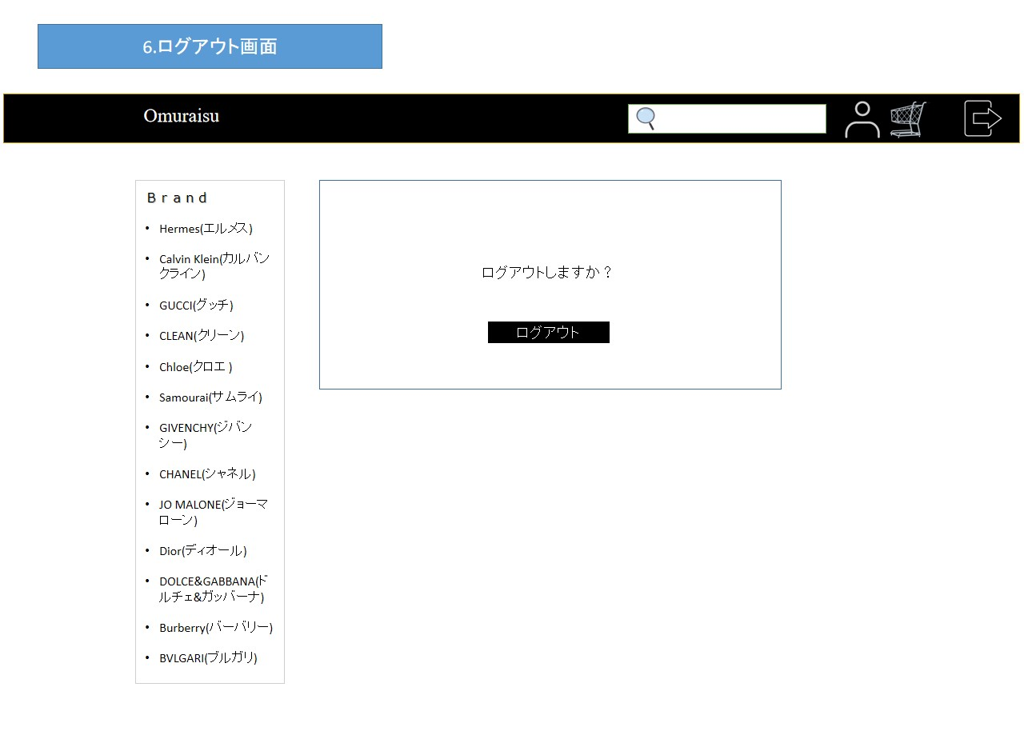
共通：ヘッダー領域

共通：
サイドバー領域

①

使用する部品
項番 | ラベル | 部品タイプ | 文字数 | 部品に関する説明
1 | ログアウト | ボタン | 0 | トップ画面へ移動
2
3
4
5
6
7
8
9

操作説明

会員情報登録入力画面
画面レイアウト |  |  |  |  | 作成日： | 作成者：
 |  |  |  |  | 更新日： | 更新者：

画面イメージ
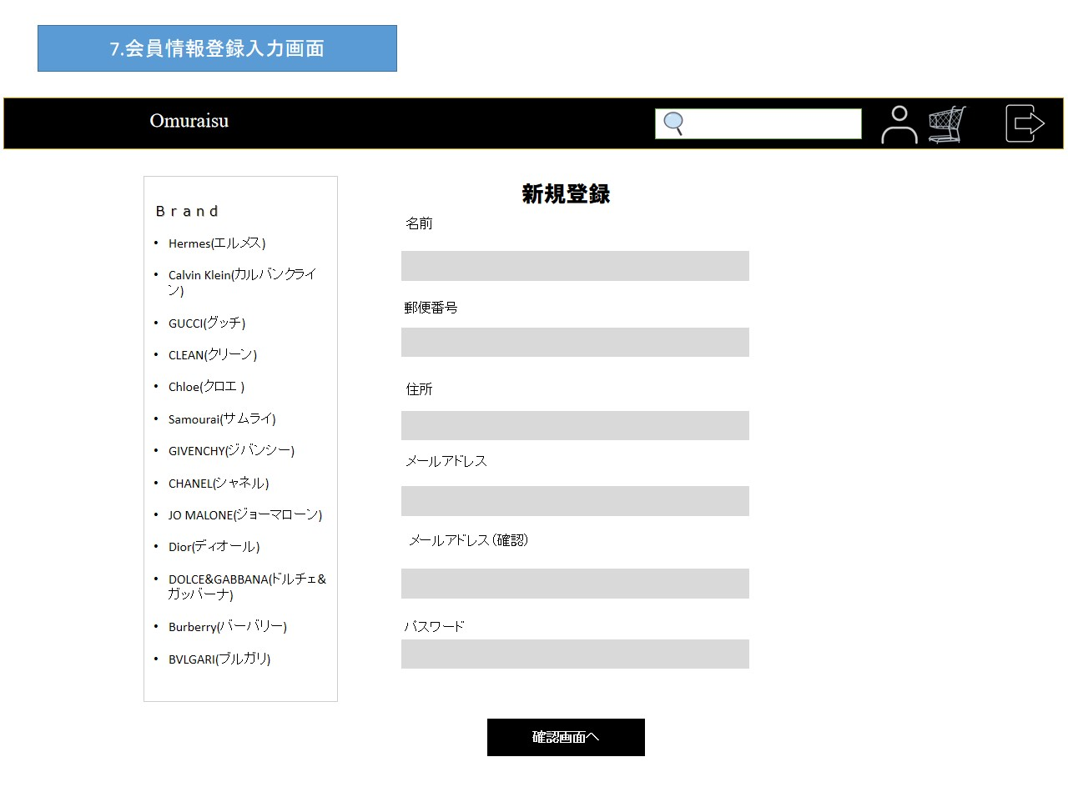

共通：ヘッダー領域

共通：
サイドバー領域

①

②

③

④

⑤

⑥

⑦

使用する部品
項番 | ラベル | 部品タイプ | 文字数 | 部品に関する説明
1 | 名前 | ボタン | 全角15文字 | 名前入力
2 | 郵便番号 | テキストボックス | 半角７文字 | 郵便番号入力
3 | 住所 | テキストボックス | 全角３０次 | 住所入力
4 | メールアドレス | テキストボックス | 半角20字 | アドレス入力
5 | メールアドレス確認用 | テキストボックス | 半角20字 | アドレス入力
6 | パスワード | テキストボックス | 半角16字 | パスワード入力
7 | 確認画面へ | ボタン | - | 確認画面へ移動
8
9

操作説明

会員情報登録確認画面
画面レイアウト |  |  |  |  | 作成日： | 作成者：
 |  |  |  |  | 更新日： | 更新者：

画面イメージ
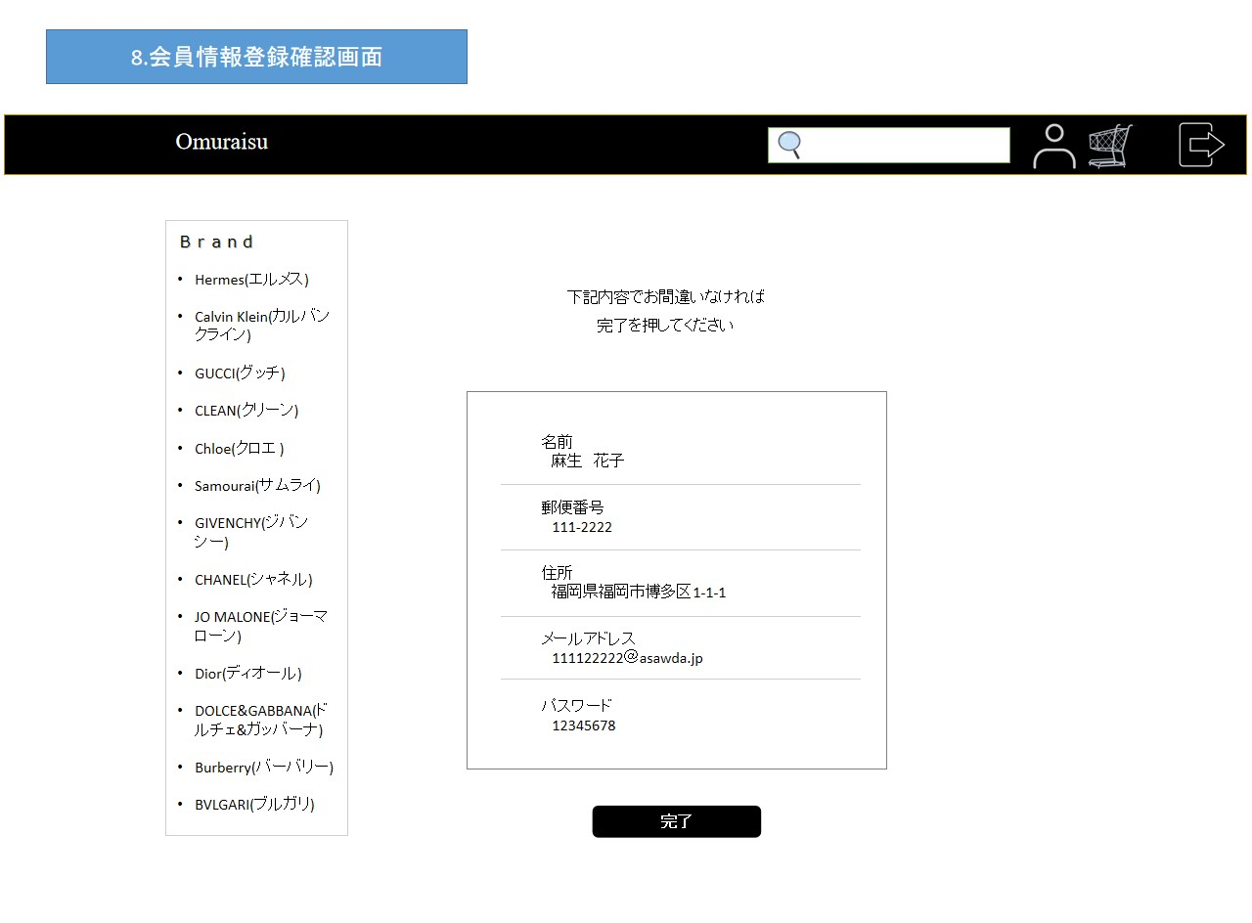

共通：ヘッダー領域

共通：
サイドバー領域

①

②

使用する部品
項番 | ラベル | 部品タイプ | 文字数 | 部品に関する説明
1 | 入力内容 | テキスト | - | 全画面で入力した内容を表示
2 | 完了 | ボタン | - | 登録完了画面へ移動
3
4
5
6
7
8
9

操作説明

会員情報登録完了画面
画面レイアウト |  |  |  |  | 作成日： | 作成者：
 |  |  |  |  | 更新日： | 更新者：

画面イメージ
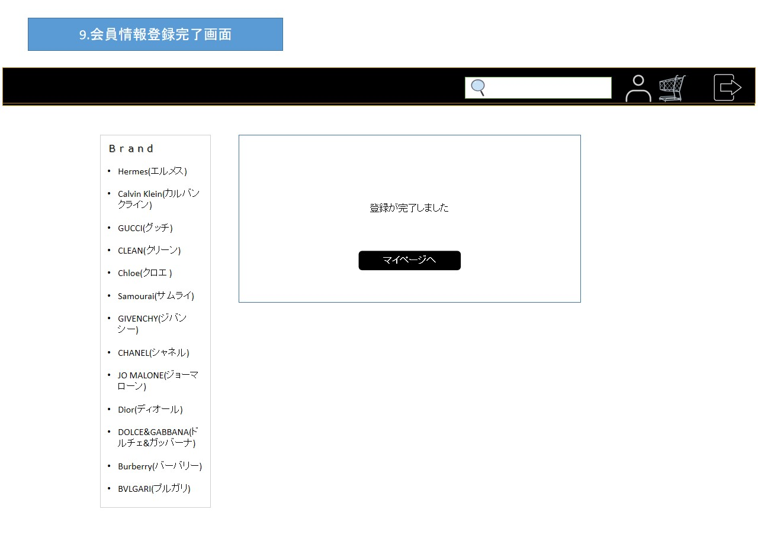

共通：ヘッダー領域

共通：
サイドバー領域

①

使用する部品
項番 | ラベル | 部品タイプ | 文字数 | 部品に関する説明
1 | マイページ | ボタン | - | 会員メニュー画面へ移動
2
3
4
5
6
7
8
9

操作説明

会員メニュー画面
画面レイアウト |  |  |  |  | 作成日： | 作成者：
 |  |  |  |  | 更新日： | 更新者：

画面イメージ
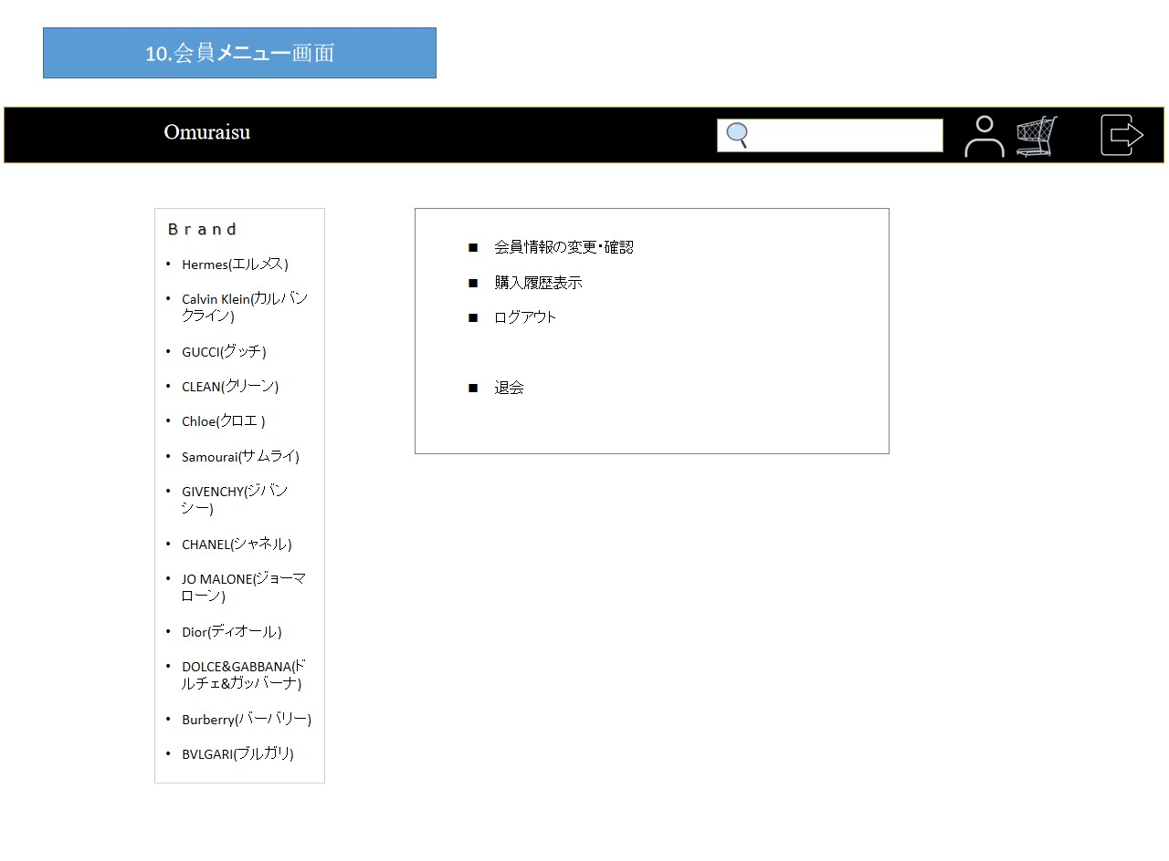

共通：ヘッダー領域

共通：
サイドバー領域
①

②

③

④

使用する部品
項番 | ラベル | 部品タイプ | 文字数 | 部品に関する説明
1 | 会員情報の変更・確認 | ボタン | - | 会員情報画面へ移動
2 | 購入履歴表示 | ボタン | - | 購入履歴画面へ移動
3 | ログアウト | ボタン | - | ログアウト画面へ移動
4 | 退会 | ボタン | - | 退会手続き確認画面へ移動
5
6
7
8
9

操作説明

会員情報表示画面
画面レイアウト |  |  |  |  | 作成日： | 作成者：
 |  |  |  |  | 更新日： | 更新者：

画面イメージ
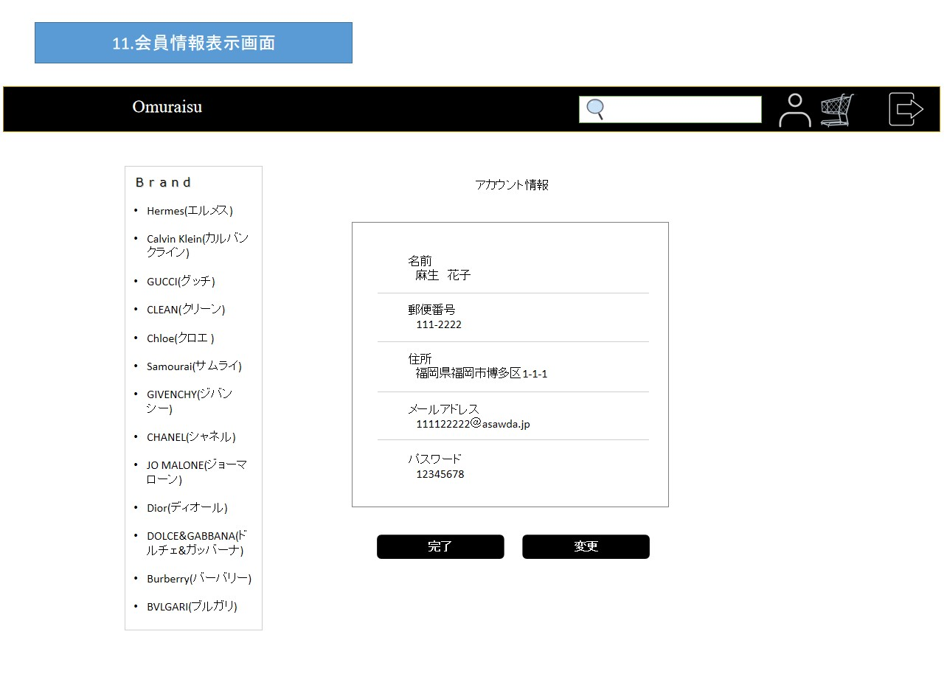

共通：ヘッダー領域

共通：
サイドバー領域

①

②
③

使用する部品
項番 | ラベル | 部品タイプ | 文字数 | 部品に関する説明
1 | 会員情報 | テキスト | - | 会員情報を表示
2 | 完了 | ボタン | - | 会員メニュー画面へ移動
3 | 変更 | ボタン | - | 会員情報変更入力画面へ移動
4
5
6
7
8
9

操作説明

会員情報変更入力画面
画面レイアウト |  |  |  |  | 作成日： | 作成者：
 |  |  |  |  | 更新日： | 更新者：

画面イメージ
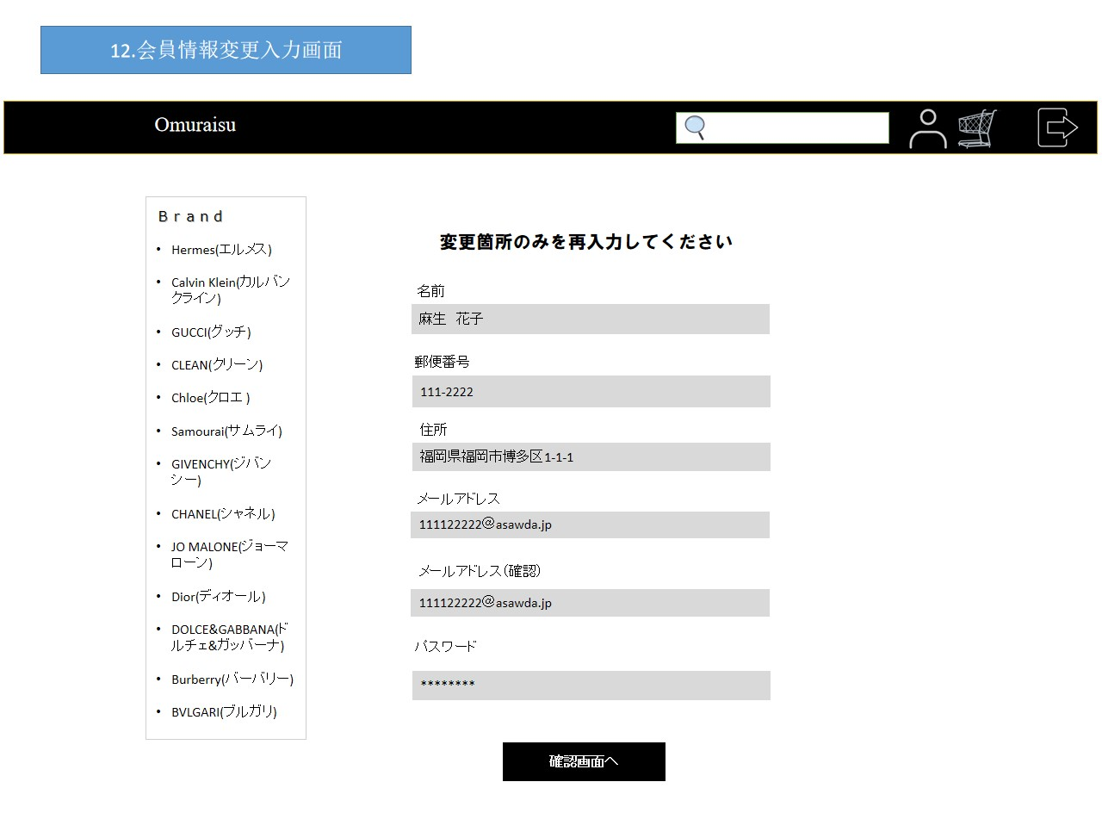

共通：ヘッダー領域

共通：
サイドバー領域

①

②

使用する部品
項番 | ラベル | 部品タイプ | 文字数 | 部品に関する説明
1 | 入力内容 | テキストボックス | - | 変更する箇所を入力
2 | 確認画面へ | ボタン | - | 変更完了画面へ移動
3
4
5
6
7
8
9

操作説明

会員情報変更確認画面
画面レイアウト |  |  |  |  | 作成日： | 作成者：
 |  |  |  |  | 更新日： | 更新者：

画面イメージ


共通：ヘッダー領域

共通：
サイドバー領域

①

②

使用する部品
項番 | ラベル | 部品タイプ | 文字数 | 部品に関する説明
1 | 変更内容確認 | テキスト | - | 前画面で変更した情報を表示
2 | 完了 | ボタン | - | 変更完了画面へ移動
3
4
5
6
7
8
9

操作説明

会員情報変更完了画面
画面レイアウト |  |  |  |  | 作成日： | 作成者：
 |  |  |  |  | 更新日： | 更新者：

画面イメージ
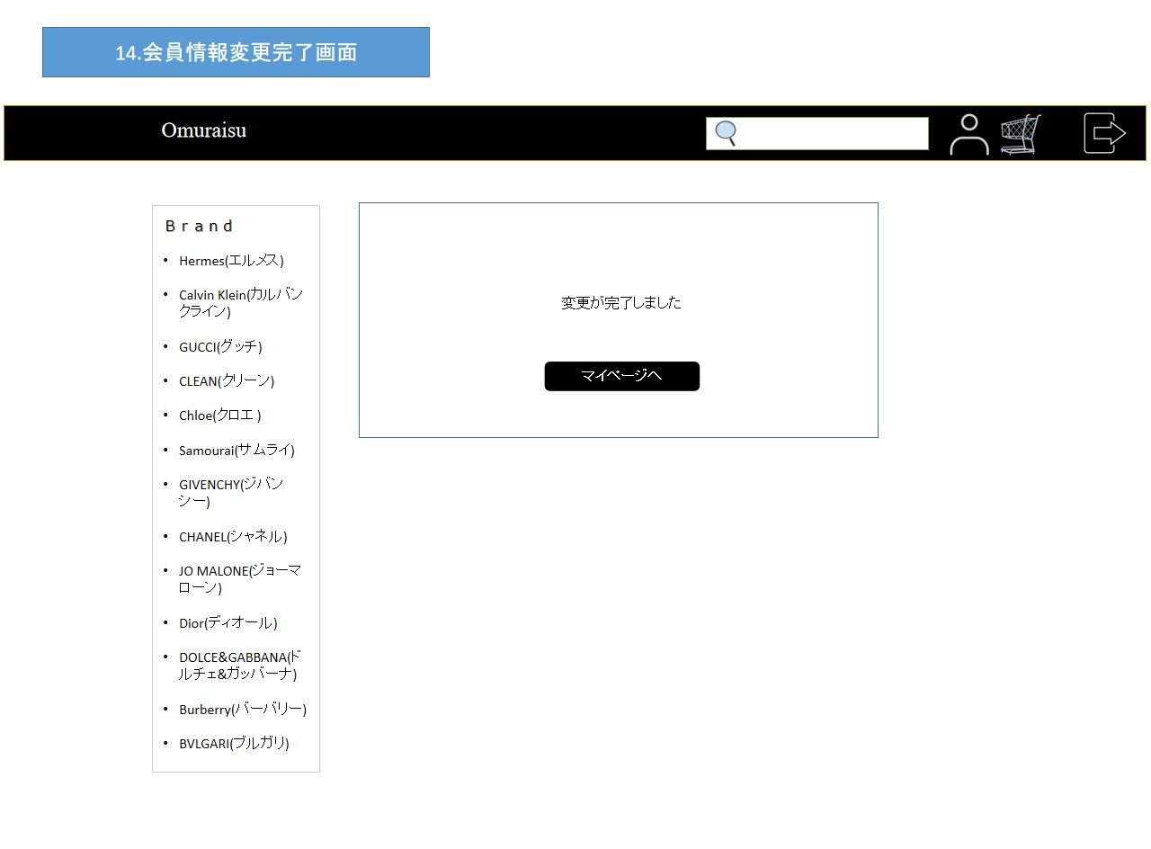

共通：ヘッダー領域

共通：
サイドバー領域

①

使用する部品
項番 | ラベル | 部品タイプ | 文字数 | 部品に関する説明
1 | マイページ | ボタン | - | 会員メニュー画面へ移動
2
3
4
5
6
7
8
9

操作説明

退会手続き確認画面
画面レイアウト |  |  |  |  | 作成日： | 作成者：
 |  |  |  |  | 更新日： | 更新者：

画面イメージ
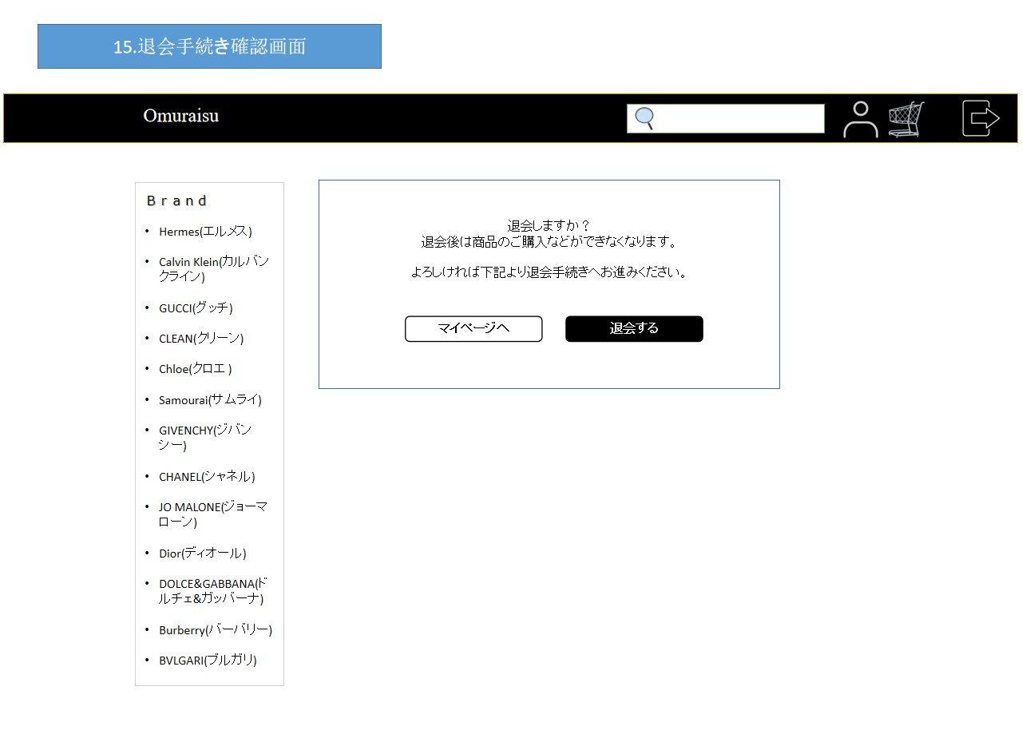

共通：ヘッダー領域

共通：
サイドバー領域

①
②

使用する部品
項番 | ラベル | 部品タイプ | 文字数 | 部品に関する説明
1 | マイページ | ボタン | - | マイページへ移動
2 | 退会する | ボタン | - | 退会手続き画面へ
3
4
5
6
7
8
9

操作説明

退会手続き完了画面
画面レイアウト |  |  |  |  | 作成日： | 作成者：
 |  |  |  |  | 更新日： | 更新者：

画面イメージ


共通：ヘッダー領域

共通：
サイドバー領域

①

使用する部品
項番 | ラベル | 部品タイプ | 文字数 | 部品に関する説明
1 | トップページ | ボタン | - | トップページへ移動
2
3
4
5
6
7
8
9

操作説明

注文履歴一覧画面
画面レイアウト |  |  |  |  | 作成日： | 作成者：
 |  |  |  |  | 更新日： | 更新者：

画面イメージ
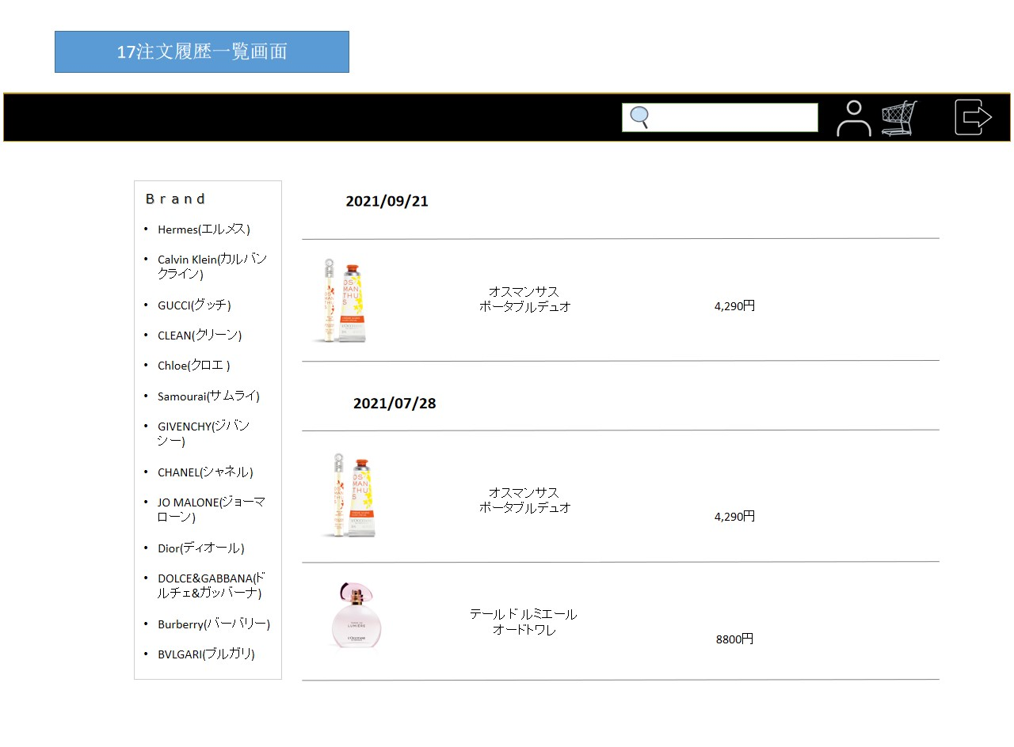

共通：ヘッダー領域

共通：
サイドバー領域

①

使用する部品
項番 | ラベル | 部品タイプ | 文字数 | 部品に関する説明
1 | 履歴表示 | テキスト | - | 購入履歴を一覧表示
2
3
4
5
6
7
8
9

操作説明

検索ブランド一覧
画面レイアウト |  |  |  |  | 作成日： | 作成者：
 |  |  |  |  | 更新日： | 更新者：

画面イメージ
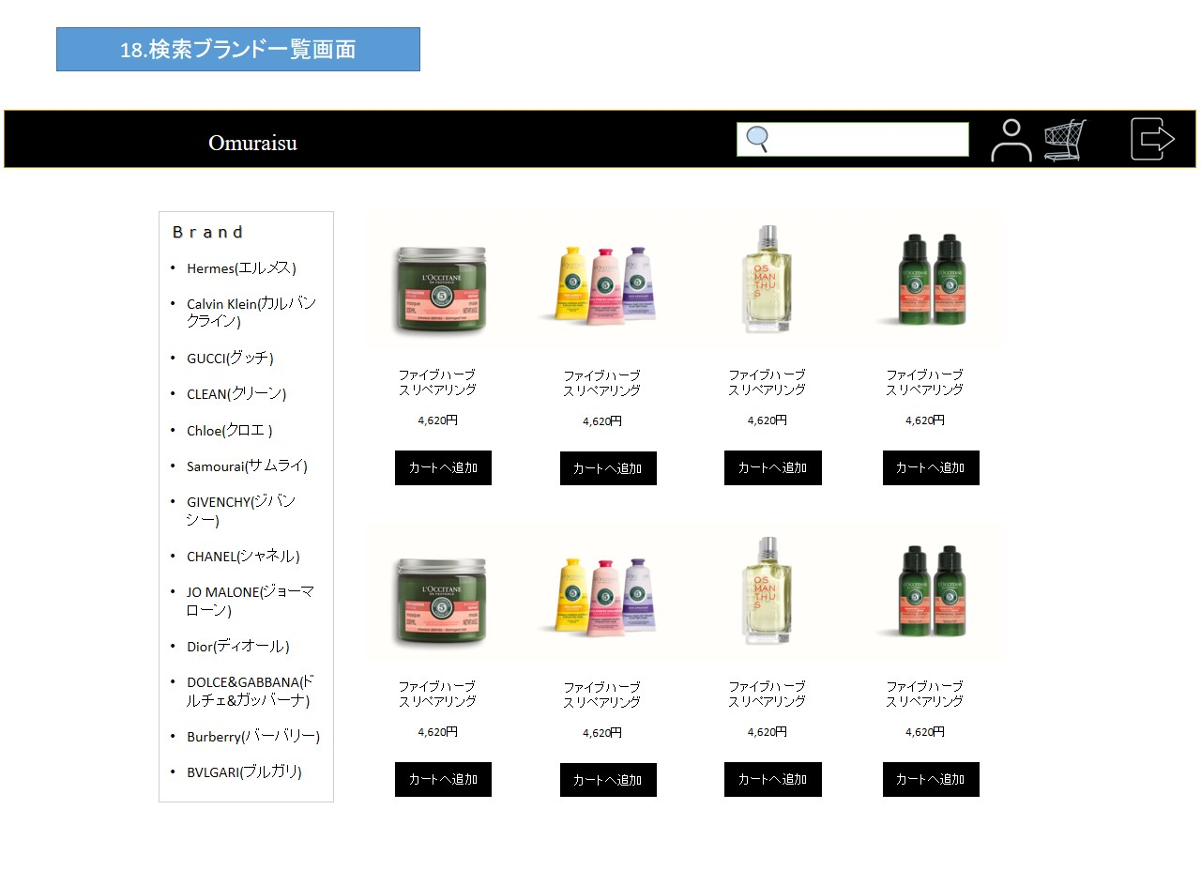

共通：ヘッダー領域

共通：
サイドバー領域

①

使用する部品
項番 | ラベル | 部品タイプ | 文字数 | 部品に関する説明
1 | カートへ追加 | ボタン | - | カート画面へ移動
2
3
4
5
6
7
8
9

操作説明

検索キーワード一覧画面
画面レイアウト |  |  |  |  | 作成日： | 作成者：
 |  |  |  |  | 更新日： | 更新者：

画面イメージ
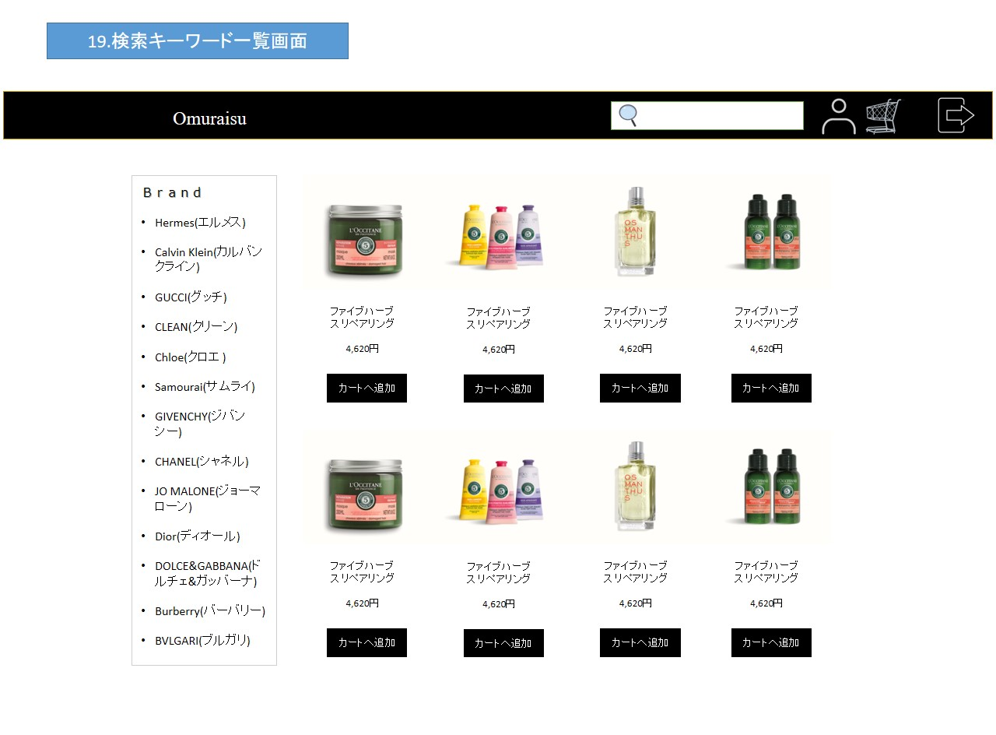

共通：ヘッダー領域

共通：
サイドバー領域

①

使用する部品
項番 | ラベル | 部品タイプ | 文字数 | 部品に関する説明
1 | カートへ追加 | ボタン | - | カート画面へ移動
2
3
4
5
6
7
8
9

操作説明

検索香水詳細画面
画面レイアウト |  |  |  |  | 作成日： | 作成者：
 |  |  |  |  | 更新日： | 更新者：

画面イメージ
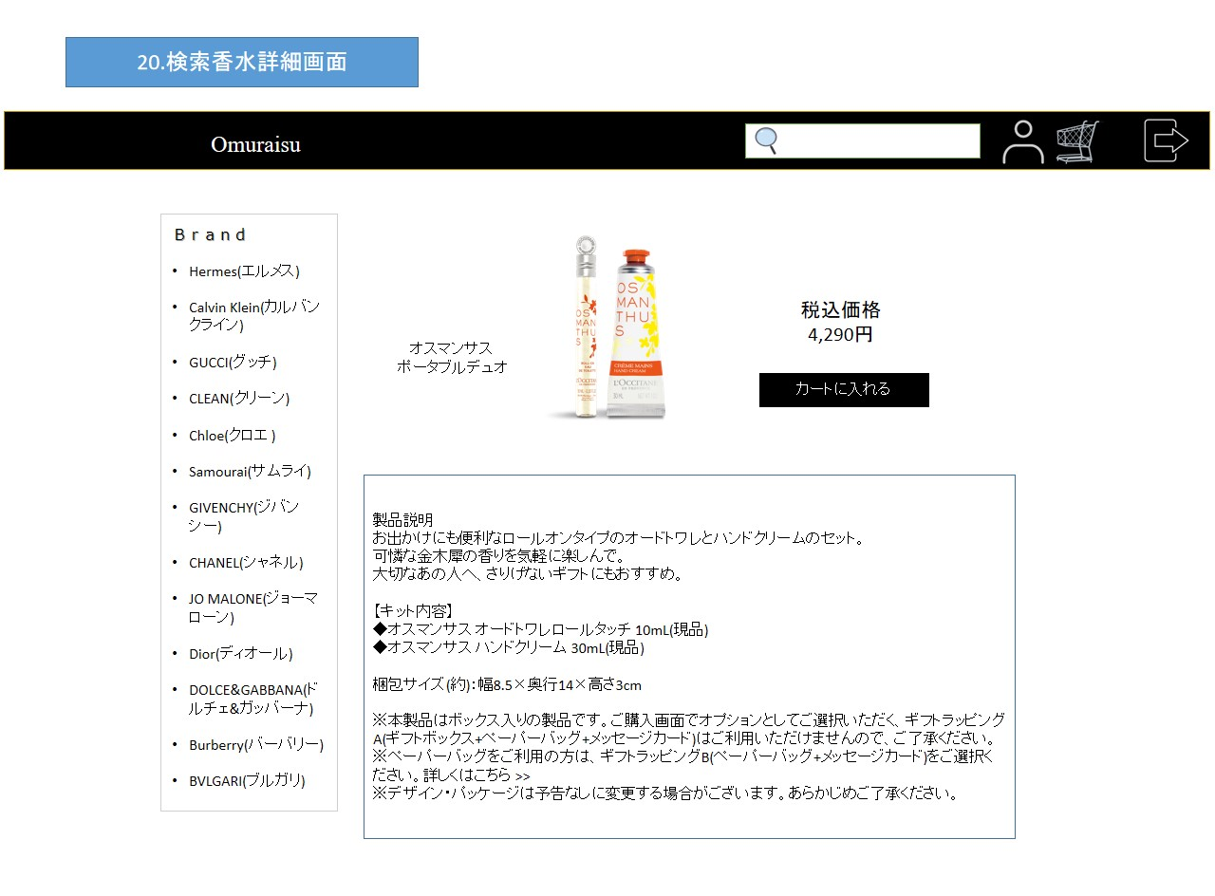

共通：ヘッダー領域

共通：
サイドバー領域

①

使用する部品
項番 | ラベル | 部品タイプ | 文字数 | 部品に関する説明
1 | カートに入力 | ボタン | - | カート画面へ移動
2
3
4
5
6
7
8
9

操作説明

カート内香水一覧画面
画面レイアウト |  |  |  |  | 作成日： | 作成者：
 |  |  |  |  | 更新日： | 更新者：

画面イメージ
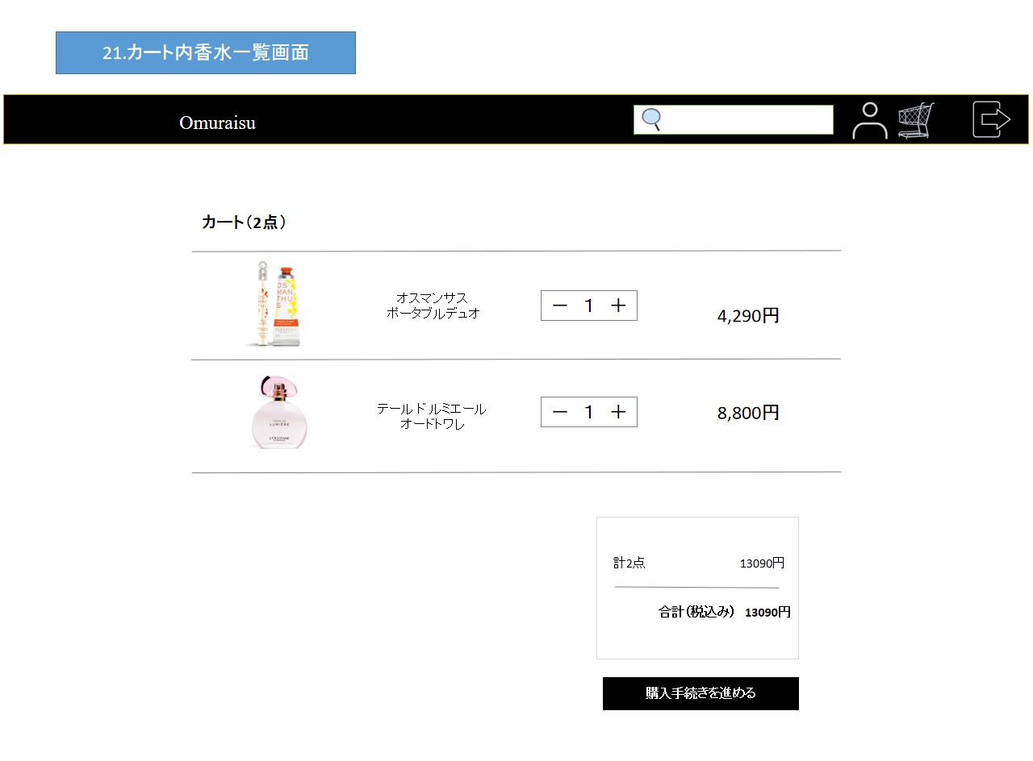

共通：ヘッダー領域

①

②

使用する部品
項番 | ラベル | 部品タイプ | 文字数 | 部品に関する説明
1 | カートの中身の情報 | テキスト | - | カート内の情報表示
2 | 購入手続きを進める | ボタン | - | 購入手続き画面へ移動
3
4
5
6
7
8
9

操作説明

注文入力画面（１）
画面レイアウト |  |  |  |  | 作成日： | 作成者：
 |  |  |  |  | 更新日： | 更新者：

画面イメージ
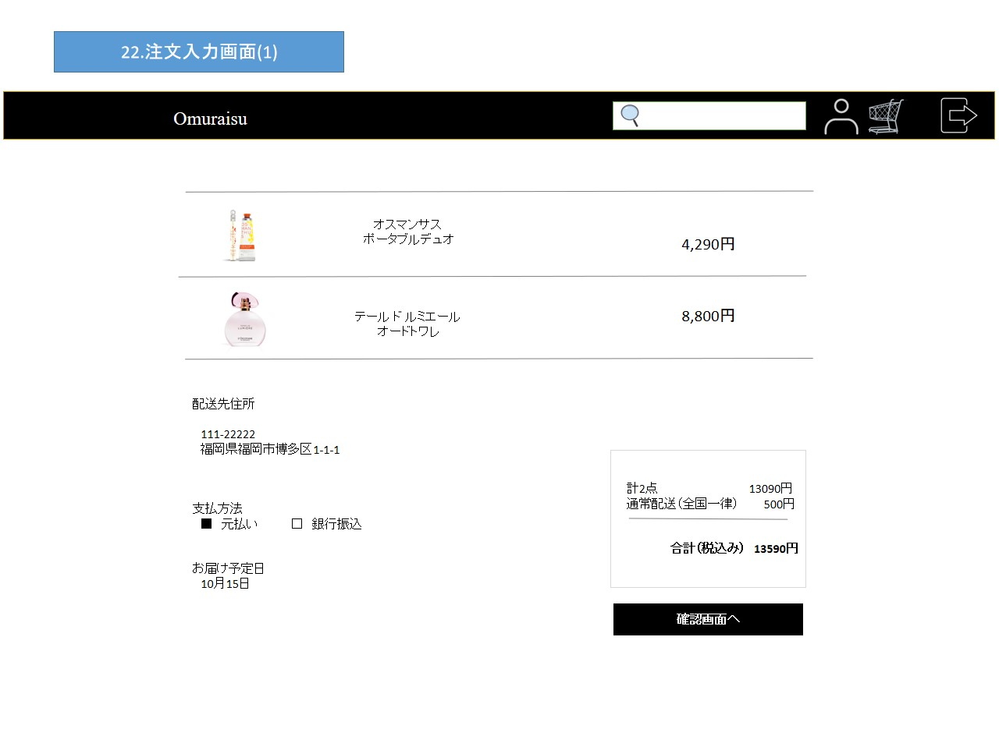

共通：ヘッダー領域

①

②

③

使用する部品
項番 | ラベル | 部品タイプ | 文字数 | 部品に関する説明
1 | 注文商品内容 | テキスト | - | 購入情報表示
2 | 配送情報 | テキスト | - | 配送情報表示
3 | 確認画面へ | ボタン | - | 注文確認画面へ移動
4
5
6
7
8
9

操作説明

注文入力画面（２）
画面レイアウト |  |  |  |  | 作成日： | 作成者：
 |  |  |  |  | 更新日： | 更新者：

画面イメージ
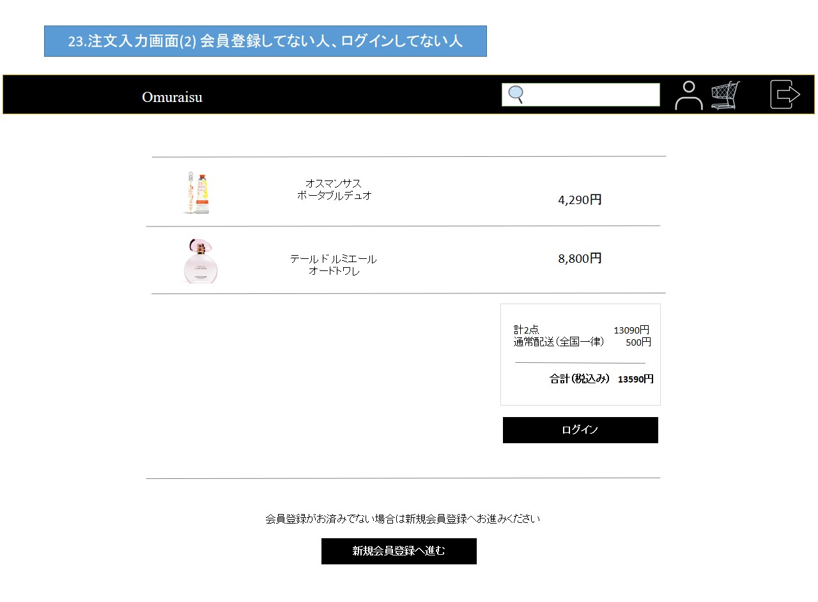

共通：ヘッダー領域

①

②

③

使用する部品
項番 | ラベル | 部品タイプ | 文字数 | 部品に関する説明
1 | 商品 | テキスト
2
3
4
5
6
7
8
9

操作説明

注文確認画面
画面レイアウト |  |  |  |  | 作成日： | 作成者：
 |  |  |  |  | 更新日： | 更新者：

画面イメージ
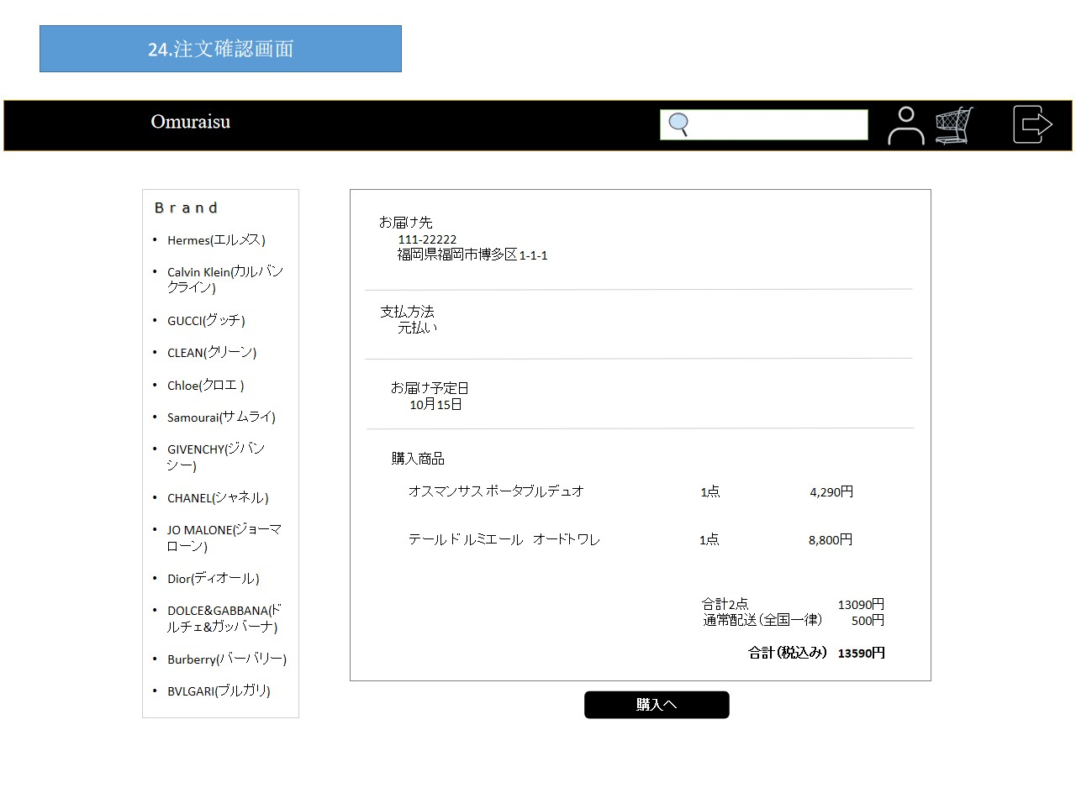

共通：ヘッダー領域

共通：
サイドバー領域

①

②

使用する部品
項番 | ラベル | 部品タイプ | 文字数 | 部品に関する説明
1 | 注文内容 | テキスト | - | 注文内容を表示
2 | 購入へ | ボタン | - | 購入完了画面へ移動
3
4
5
6
7
8
9

操作説明
商品、支払方法、届け先住所、予定日などを表示

注文完了画面
画面レイアウト |  |  |  |  | 作成日： | 作成者：
 |  |  |  |  | 更新日： | 更新者：

画面イメージ


共通：ヘッダー領域

共通：
サイドバー領域

①

使用する部品
項番 | ラベル | 部品タイプ | 文字数 | 部品に関する説明
1 | トップ画面へ | ボタン | - | トップ画面へ移動
2
3
4
5
6
7
8
9

操作説明

香水提案画面
画面レイアウト |  |  |  |  | 作成日： | 作成者：
 |  |  |  |  | 更新日： | 更新者：

画面イメージ
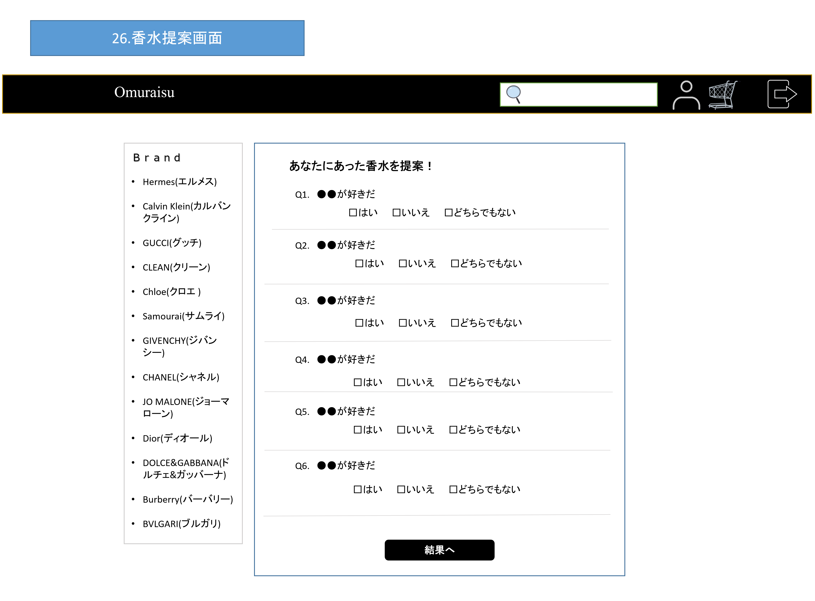

共通：ヘッダー領域

共通：
サイドバー領域

①

②

使用する部品
項番 | ラベル | 部品タイプ | 文字数 | 部品に関する説明
1 | 入力内容 | チェックボックス | - | 質問をアンケート形式で回答
2 | 結果 | ボタン | - | 香水提案結果画面へ移動
3
4
5
6
7
8
9

操作説明

香水提案結果画面
画面レイアウト |  |  |  |  | 作成日： | 作成者：
 |  |  |  |  | 更新日： | 更新者：

画面イメージ
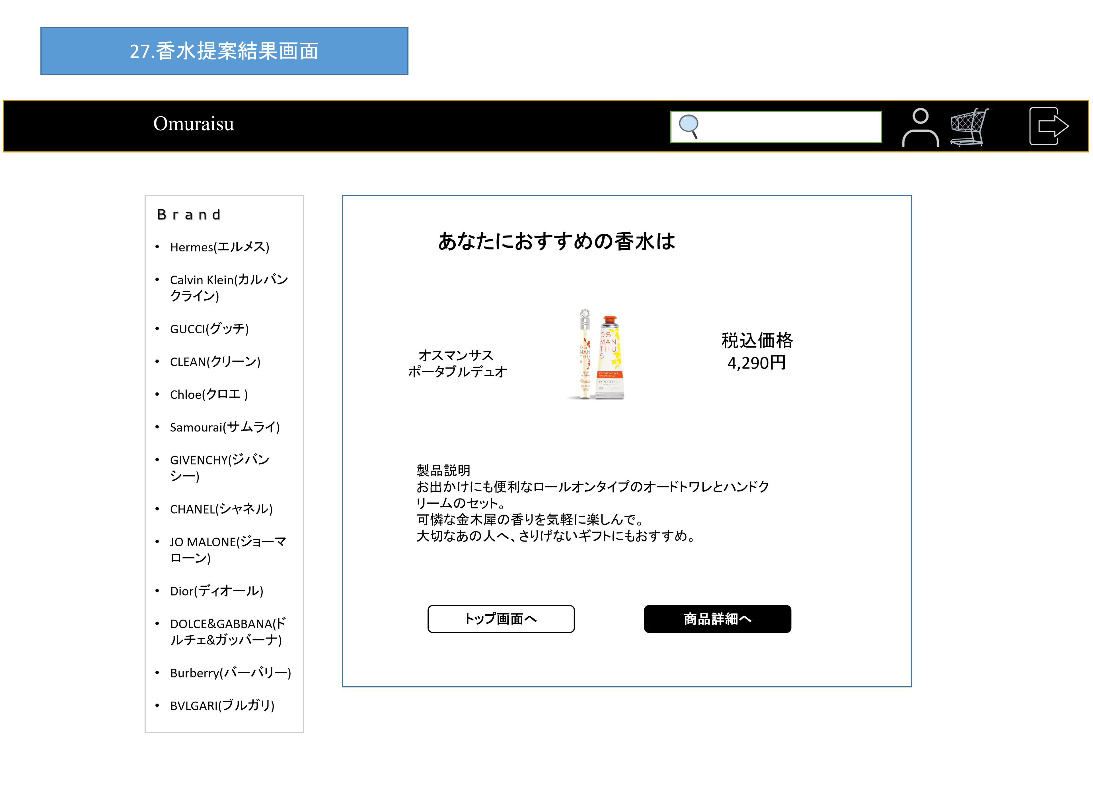

共通：ヘッダー領域

共通：
サイドバー領域

①

②
③

使用する部品
項番 | ラベル | 部品タイプ | 文字数 | 部品に関する説明
1 | おすすめ香水内容 | テキスト | - | 全画面で入力した結果を表示
2 | トップ画面 | ボタン | - | トップ画面へ移動
3 | 商品詳細 | ボタン | - | 検索香水詳細画面へ移動
4
5
6
7
8
9

操作説明
・アンケートの結果を反映しておすすめの商品の詳細画面を表示させる

